【1】ファイルレイアウト
ファイルレイアウト
"個人番号（マイナンバー）","氏名","氏名カナ","住所","生年月日","性別","自治体検診管理ID","削除フラグ","検診対象者番号","検診管理番号","実施年度","検診実施日","検診担当者_1","検診担当者_2","検診担当者_3","検診担当者_4","検診担当者_5","検診担当者_6","検診担当者_7","検診担当者_8","検診担当者_9","請求額","医療機関コード","会場コード","全国共通自治体検診項目マスタID1","自治体別自治体検診項目ID1","自治体検診結果情報1","全国共通自治体検診項目マスタID2","自治体別自治体検診項目ID2","自治体検診結果情報2"","全国共通自治体検診項目マスタID3","自治体別自治体検診項目ID3","自治体検診結果情報","全国共通自治体検診項目マスタID4","自治体別自治体検診項目ID4","自治体検診結果情報4","自治体別問診票項目マスタID1","問診票回答_内容1","問診票回答_コメント1","自治体別問診票項目マスタID2","問診票回答_内容2","問診票回答_コメント2","自治体別問診票項目マスタID3","問診票回答_内容3","問診票回答_コメント3","自治体別問診票項目マスタID4","問診票回答_内容4","問診票回答_コメント4"
"123456789012","愛知春子","アイチハルコ","愛知県B市A町一丁目1番1号Aマンション101号室","1985-01-01","2","false","123456","abcdefghij0123456789abcdefghij0123456789abcdefghij0123456789ABC1","1111111111","2025","2025-04-30","検診 一郎","検診 二郎","検診 三郎","検診 四郎","検診 五郎","検診 六郎","検診 七郎","検診 八郎","検診 九郎","0","1234567890","","101","12345678912","有料の要検査。\n\t(\\500程度)","102","12345678913","5300","103","12345678913","[""1"",""5""]","104","12345678914","[""1"",""2"",""3"",""4"",""5"",""1"",""1"",""1"",""1"",""1"",""1"",""1"",""1"",""1"",""1"",""1"",""1"",""1"",""1"",""1""]","1","[""1,2歳の頃\n日本脳炎で入院""]","[""""]","2","[""1"",""5""]","[""肺炎球菌は交\""叉\""接種あり""]","3","[""父"",""母""]","[""養父"",""実母""]","4","[[""1"",""2"",""3""],[""3"",""4"",""5""],[""2"",""3""]]","[""コメント1"",""コメント2"",""コメント3""]
"223456789012","愛知夏男","アイチナツオ","愛知県B市B町二丁目2番2号Bマンション101号室","1985-01-02","1","false","123457","abcdefghij0123456789abcdefghij0123456789abcdefghij0123456789ABC2","2222222222","2025","2025-04-30","検診 一郎","検診 二郎","検診 三郎","検診 四郎","検診 五郎","検診 六郎","","","","0","","1029384757","101","12345678912","有料の要検査。\n\t(\\500程度)","102","12345678913","5400","103","12345678913","[""1""]","104","12345678914","[""1"",""2"",""3"",""4"",""5"",""1"",""1"",""1"",""1"",""1"",""1"",""1"",""1"",""1"",""1"",""1"",""1"",""1"",""1"",""1""]","1","[""""]","[""""]","2","[""1""]","[""""]","3","[""兄"",""兄""]","["""",""""]","4","[[""1"",""2"",""5""],[""4"",""9""],[""1"",""3""]]","[""コメント1"",""コメント2"",""コメント3""]"
"323456789012","愛知 秋子","アイチ アキコ","愛知県B市C町三丁目3番3号Cマンション101号室","1985-10-15","2","false","123458","abcdefghij0123456789abcdefghij0123456789abcdefghij0123456789ABC3","3333333333","2025","2025-04-30","検診 一郎","検診 二郎","","","","","","","","0","3234567890","","101","12345678912","有料の要検査。\n\t(\\500程度)","102","12345678913","10.9","103","12345678913","[""1"",""6""]","104","12345678914","[""1"",""2"",""3"",""4"",""5"",""1"",""1"",""1"",""1"",""1"",""1"",""1"",""1"",""1"",""1"",""1"",""1"",""1"",""1"",""1""]","1","[""既往歴なし""]","[""""]","2","[""1"",""6""]","[""自費接種""]","3","[""父"",""母""]","["""",""""]","4","[[""1"",""2""],[""3"",""4"",""5""]]","[""コメント1"",""コメント2""]

【補足】
 | 青字： 自治体検診対象者のマイナンバー＋基本5情報に該当し、本設計書「【1】ファイルレイアウト」に定められた項目名（ヘッダ）に従って対応する対象者の情報を記載する。
 | 黒字： 対象者の自治体検診に関する情報を記載する。
 | 赤字： 検診結果項目に関する情報を表示する。登録された検診結果項目の数分表示する。 自治体別自治体検診項目ID1：自由入力項目の場合 自治体別自治体検診項目ID2：数値入力項目の場合 自治体別自治体検診項目ID3：複数選択項目の場合 自治体別自治体検診項目ID4：歯式項目の場合
 | 緑字： 対象者ごとの自治体検診の問診票に関する情報を記載する。 自治体別問診票項目マスタID1：自由入力項目の場合 自治体別問診票項目マスタID2：複数選択項目の場合 自治体別問診票項目マスタID3：自由入力項目の繰り返し回答項目の場合 自治体別問診票項目マスタID4：複数選択項目の繰り返し回答項目の場合

【2】データ項目定義
ファイル仕様書 /File Specification |  | システム名 /System Name |  | サブシステム名 /Subsystem Name |  |  |  |  | 版数 /Ver.No. | 作成日 /Creation Date | 2025-06-19 |  | 作成者 /Created by | 富士通
 |  | 自治体検診 |  | - |  |  |  |  | 1.00 | 更新日 /Updated Date | 2025-06-19 |  | 更新者 /Updated by | 富士通
ファイルID /File ID |  | - |  | ファイル名 /File Name | 自治体検診結果情報ファイル |  |  |  |  |  |  |  | 種別 /Type | CSV
編集仕様 /modification specification |  | ファイル名称：自治体検診結果情報ファイル設計書 ファイル名：MunicipalCheckup_YYYYMMDD_YYYYMMDD.csv ファイル形式：CSV 文字集合：JIS X 0213（JIS第一水準～JIS第四水準漢字） 文字コード：ISO/IEC 10646 文字符号化形式：UTF-8 (BOMなし) ファイル概要："PMHに登録された自治体検診結果情報を一覧化したCSVファイル。 自治体検診結果情報確認画面から当ファイルをダウンロードする。 ファイル名に含まれる2つのYYYYMMDDはダウンロード時に指定した対象期間を示し、前者は開始日、後者は終了日に対応する。 本設計書で定義するCSVファイルはCSVファイルの標準仕様(RFC4180)に準拠すること。 また、値としてJSONを持つ部分はJSONデータの標準仕様(RFC8259)に準拠すること。" 区切り文字：半角カンマ(,) |  |  |  |  |  |  |  |  |  |  |  |  |  |  | 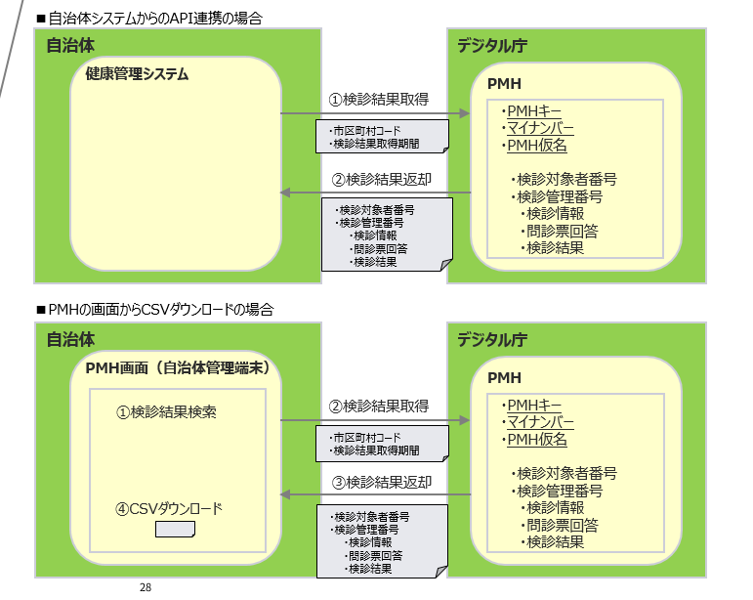
No. | 項目ID /Item ID | 項目名 /Item Name | 繰返し数 /No. of Repetitions | 型 /Type | 桁数 /No. of Digits |  | ファイル項目桁数 /File Item No. Digits |  | バイト数 /No. of Bytes | 数値範囲 /Numeric Range |  | 必須 /Required | 項目説明 /Item Description | 備考 /Remarks

 |  |  |  |  | 全体 /Integer | 小数 /Decimal | 全体 /Integer | 小数 /Decimal |  | 最小 /Minimum | 最大 /Maximum
1 | my_number | 個人番号（マイナンバー） | 1 | string（固定） | 12 | 0 | 12 | 0 | 12 |  |  | 〇 | ■バリデーション 半角数字のみ
2 | name | 氏名 | 1 | string（可変） | 100 | 0 | 100 | 0 | 400 |  |  | 〇
3 | name_kana | 氏名カナ | 1 | string（可変） | 100 | 0 | 100 | 0 | 400 |  |  | 〇
4 | address | 住所 | 1 | string（可変） | 500 | 0 | 500 | 0 | 2000 |  |  | 〇
5 | date_of_birth | 生年月日 | 1 | date（固定） | 10 | 0 | 10 | 0 | 10 |  |  | 〇 |  | ・生年月日不詳の場合"1900-01-01"を設定する。 ・書式：YYYY-MM-DD
6 | sex | 性別 | 1 | string（固定） | 1 | 0 | 1 | 0 | 1 |  |  | 〇 | ●コード値 0:不明 1:男 2:女
7 | municipal_checkup_manage_id | 自治体検診管理ID | 1 | integer（可変） | - | - | - | - | - |  |  | 〇 | ・PMHで管理している自治体検診管理IDを設定する。
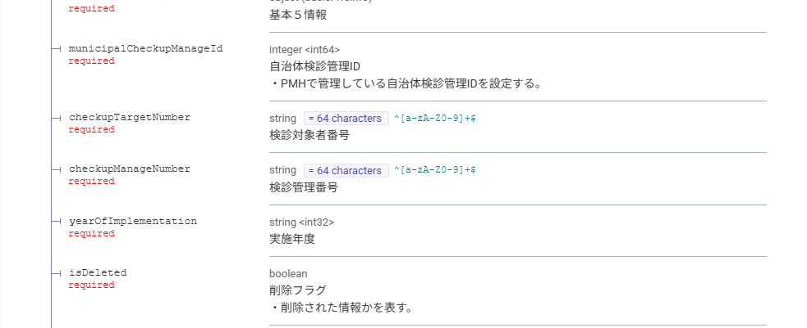
8 | is_deleted | 削除フラグ | 1 | boolean（可変） | - | - | - | - | 4 |  |  | 〇 | ・削除された情報かを表す。 ●設定値 false:未削除 true:削除済
9 | checkup_target_number | 検診対象者番号 | 1 | string（固定） | 64 | 0 | 64 | 0 | 256 |  |  | 〇 | 自治体内の自治体検診の対象者を一意に特定する番号
10 | checkup_manage_number | 検診管理番号 | 1 | string（可変） | 64 | 0 | 64 | 0 | 256 |  |  | 〇 | 検診種類ごとに附番された自治体検診を管理する番号を設定する。
11 | year_of_implementation | 実施年度 | 1 | integer（固定） | 4 | 0 | 4 | 0 | 4 |  |  | 〇 | 検診受診年度を設定する。 | ・書式：YYYY
12 | date_of_implementation | 検診実施日 | 1 | date（固定） | 10 | 0 | 10 | 0 | 10 |  |  | 〇 | ・自治体検診を実施した日を設定する。 | ・書式：YYYY-MM-DD
13 | staff_name_1 | 検診担当者_1 | 1 | string（可変） | 100 | 0 | 100 | 0 | 400 |  |  | - | ・自治体検診を実施した担当者名を設定する。
14 | staff_name_2 | 検診担当者_2 | 1 | string（可変） | 100 | 0 | 100 | 0 | 400 |  |  | - | ・自治体検診を実施した担当者名を設定する。
15 | staff_name_3 | 検診担当者_3 | 1 | string（可変） | 100 | 0 | 100 | 0 | 400 |  |  | - | ・自治体検診を実施した担当者名を設定する。
16 | staff_name_4 | 検診担当者_4 | 1 | string（可変） | 100 | 0 | 100 | 0 | 400 |  |  | - | ・自治体検診を実施した担当者名を設定する。
17 | staff_name_5 | 検診担当者_5 | 1 | string（可変） | 100 | 0 | 100 | 0 | 400 |  |  | - | ・自治体検診を実施した担当者名を設定する。
18 | staff_name_6 | 検診担当者_6 | 1 | string（可変） | 100 | 0 | 100 | 0 | 400 |  |  | - | ・自治体検診を実施した担当者名を設定する。
19 | staff_name_7 | 検診担当者_7 | 1 | string（可変） | 100 | 0 | 100 | 0 | 400 |  |  | - | ・自治体検診を実施した担当者名を設定する。
20 | staff_name_8 | 検診担当者_8 | 1 | string（可変） | 100 | 0 | 100 | 0 | 400 |  |  | - | ・自治体検診を実施した担当者名を設定する。
21 | staff_name_9 | 検診担当者_9 | 1 | string（可変） | 100 | 0 | 100 | 0 | 400 |  |  | - | ・自治体検診を実施した担当者名を設定する。
22 | amount_billed | 請求額 | 1 | integer（可変） | - | - | - | - | - |  |  | - | ・自治体検診を実施した医療機関からの請求額を設定する。
23 | medical_institution_code | 医療機関コード | 1 | string（固定） | 10 | 0 | 10 | 0 | 10 |  |  | - | ・自治体検診を実施した医療機関の医療機関コードを設定する。 | ・医療機関で実施した場合設定する。
24 | venue_code | 会場コード | 1 | string（固定） | 10 | 0 | 10 | 0 | 10 |  |  | - | ・自治体検診を実施した会場の会場コードを設定する。 | ・医療機関以外で検診を実施した場合設定する。
25 | municipal_checkup_common_item_master_id | 全国共通自治体検診項目マスタID（複数） | 100 | integer（可変） | - | - | - | - | - |  |  | - | ・全国共通自治体検診項目マスタの標準自治体検診項目マスタIDを設定する。 ・複数列設定する場合は、項目名（ヘッダ）の末尾に通し番号を設定する。 （ex. 全国共通自治体検診項目マスタID1） ※具体例は【1】ファイルレイアウト、【3】CSVサンプルシートを参照 ■バリデーション 半角数値のみ | ・項目が複数ある場合は、必要な分だけ全国共通自治体検診項目マスタID,自治体別自治体検診項目ID,検診項目結果_内容の順で列を追加する。
歯周疾患検診の歯に関する検診項目
26 | municipal_checkup_item_master_id | 自治体別自治体検診項目ID（複数） | 100 | string（可変） | 50 | 0 | 50 | 0 | 50 |  |  | - | ・自治体検診項目の自治体別自治体検診項目IDを設定する。 ・複数列設定する場合は、項目名（ヘッダ）の末尾に通し番号を設定する。 （ex. 自治体別自治体検診項目ID1） ※具体例は【1】ファイルレイアウト、【3】CSVサンプルシートを参照 ■バリデーション 半角英数のみ | ・項目が複数ある場合は、必要な分だけ全国共通自治体検診項目マスタID,自治体別自治体検診項目ID,検診項目結果_内容の順で列を追加する。
27 | municipal_checkup_result_info | 自治体検診結果情報（複数） | 100 | string（可変） | 1000 | 0 | 1000 | 0 | 4000 |  |  | - | ・自治体検診項目の検診結果情報を設定する。 ・複数列設定する場合は、項目名（ヘッダ）の末尾に通し番号を設定する。 （ex. 検診項目結果_内容1） ※具体例は【1】ファイルレイアウト、【3】CSVサンプルシートを参照 | ・項目が複数ある場合は、必要な分だけ全国共通自治体検診項目マスタID,自治体別自治体検診項目ID,検診項目結果_内容の順で列を追加する。 ・入力形式に関わらず、回答内容はすべて文字列で返却する。（コード定義されている項目はコードを、値を入力し項目は値を文字列で返却） ・単一選択の場合、回答の選択肢のkey（コード値）を返却する。 ・複数選択の場合、回答の選択肢のkey（コード値）を要素とするJSON配列で返却する。 ・歯式の場合、歯の状態を要素とするJSON配列で返却する。配列の順番は歯の位置の昇順とし、以下の順で連携される。 |  | 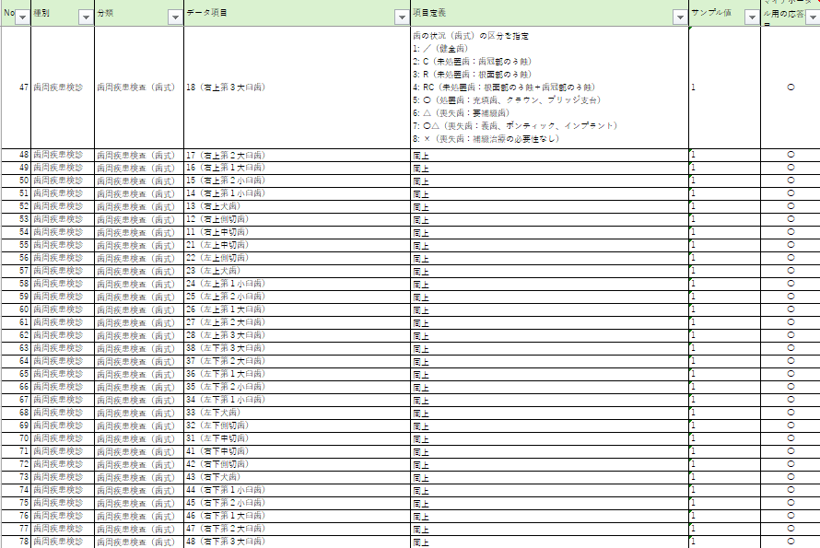
28 |  |  |  |  |  |  |  |  |  |  |  |  |  | 01:右上18 02:右上17 03:右上16 04:右上15 05:右上14 06:右上13 07:右上12 08:右上11 09:左上21 10:左上22 11:左上23 12:左上24 13:左上25 14:左上26 15:左上27 16:左上28 17:左下38 18:左下37 19:左下36 20:左下35 21:左下34 22:左下33 23:左下32 24:左下31 25:右下48 26:右下47 27:右下46 28:右下45 29:右下44 30:右下43 31:右下42 32:右下41 ・改行コードは\nで表記 ・タブ文字は\tで表記 ・文字列内でバックスラッシュを使う際はバックスラッシュでエスケープ ※設計書の閲覧環境により、本設計書の「\」が「バックスラッシュ」ではなく「円記号」で表示されるが、いずれもU+005Cを示している。
29 | questionnaire_item_master_id | 自治体別問診票項目マスタID（複数） | 100 | string（可変） | 50 | 0 | 50 | 0 | 50 |  |  | - | ・国民が入力した問診票回答に紐づく、自治体別の問診票項目IDを設定する。 ・複数列設定する場合は、項目名（ヘッダ）の末尾に通し番号を設定する。 （ex. 自治体別問診票項目マスタID1） ■バリデーション 半角英数のみ | ・項目が複数ある場合は、必要な分だけ自治体別問診票項目マスタID,問診票項目名,問診票質問_内容,問診票回答_内容,問診票回答_コメントの順で列を追加する。 | 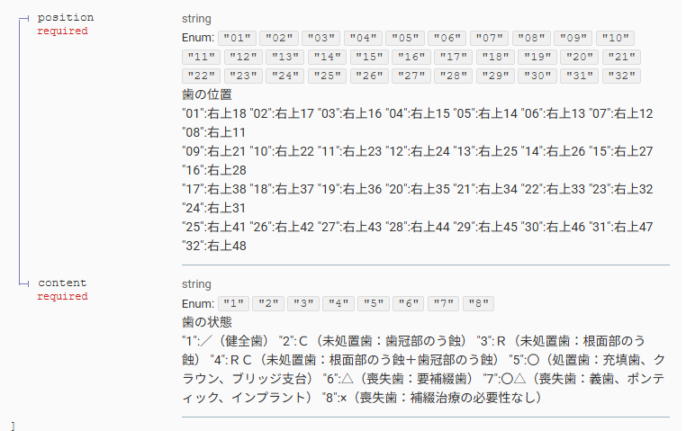
30 | questionnaire_answer_info | 問診票回答_内容（複数） | 100 | string（可変） | 1000 | 0 | 1000 | 0 | 4000 |  |  | - | ・国民が入力した問診票回答の内容を設定する。 ・複数列設定する場合は、項目名（ヘッダ）の末尾に通し番号を設定する。 （ex. 問診票回答_内容1） | ・回答の内容（文字列型）を要素とするJSON配列として表現する。 ・繰り返し回答項目の場合、すべての回答の内容をJSON配列内に列挙する。 ・項目が複数ある場合は、必要な分だけ自治体別問診票項目マスタID,問診票項目名,問診票質問_内容,問診票回答_内容,問診票回答_コメントの順で列を追加する。
31 | questionnaire_answer_comment | 問診票回答_コメント（複数） | 100 | string（可変） | 1000 | 0 | 1000 | 0 | 4000 |  |  | - | ・国民が入力した問診票回答のコメントを設定する。 ・複数列設定する場合は、項目名（ヘッダ）の末尾に通し番号を設定する。 （ex. 問診票回答_コメント1） | ・回答のコメント（文字列型）を要素とするJSON配列として表現する。 ・繰り返し回答項目の場合、すべての回答のコメントをJSON配列内に列挙する。 ・項目が複数ある場合は、必要な分だけ自治体別問診票項目マスタID,問診票項目名,問診票質問_内容,問診票回答_内容,問診票回答_コメントの順で列を追加する。

【3】CSVサンプル
【凡例】
青字：自治体検診対象者のマイナンバー＋基本5情報に該当する情報。項目名（ヘッダ）に従って対応する対象者の情報を記載する。
黒字：対象者の自治体検診に関する情報を記載する。 赤字：検診結果項目に関する情報を表示する。登録された検診結果項目の数分表示する。
緑字：対象者ごとの自治体検診の問診票に関する情報を記載する。

 |  |  |  |  |  |  |  |  |  |  |  |  |  |  |  |  |  |  |  | 受診者ごとに実施した検診情報分を設定する。 |  |  |  |  |  |  |  |  |  |  |  |  |  |  | 受診者ごとの問診票項目分を設定する。

個人番号（マイナンバー） | 氏名 | 氏名カナ | 住所 | 生年月日 | 性別 | 自治体検診管理ID | 削除フラグ | 検診対象者番号 | 検診管理番号 | 実施年度 | 検診実施日 | 検診担当者_1 | 検診担当者_2 | 検診担当者_3 | 検診担当者_4 | 検診担当者_5 | 検診担当者_6 | 検診担当者_7 | 検診担当者_8 | 検診担当者_9 | 請求額 | 医療機関コード | 会場コード | 全国共通自治体検診項目マスタID1 | 自治体別自治体検診項目ID1 | 自治体検診結果情報1 | 全国共通自治体検診項目マスタID2 | 自治体別自治体検診項目ID2 | 自治体検診結果情報2 | 全国共通自治体検診項目マスタID3 | 自治体別自治体検診項目ID3 | 自治体検診結果情報3 | 全国共通自治体検診項目 マスタID4 | 自治体別自治体検診 項目ID4 | 自治体検診結果情報4 | 自治体別問診票項目 マスタID1 | 問診票回答 _内容1 | 問診票回答 _コメント1 | 自治体別問診票項目 マスタID2 | 問診票回答 _内容2 | 問診票回答 _コメント2 | 自治体別問診票項目 マスタID3 | 問診票回答_内容3 | 問診票回答 _コメント3 | 自治体別問診票項目 マスタID4 | 問診票回答 _内容4 | 問診票回答 _コメント4
123456789012 | 愛知春子 | アイチハルコ | 愛知県B市A町一丁目1番1号Aマンション101号室 | 1985-01-01 | 2 | 12345 | false | abcdefghij0123456789abcdefghij0123456789abcdefghij0123456789ABC1 | 1111111111 | 2025 | 2025-04-30 | 検診 一郎 | 検診 二郎 | 検診 三郎 | 検診 四郎 | 検診 五郎 | 検診 六郎 | 検診 七郎 | 検診 八郎 | 検診 九郎 | 0 | 1234567890 |  | 101 | 12345678912 | 有料の要検査。\n\t(\\500程度) | 102 | 12345678913 | 5300 | 103 | 12345678913 | [""1"",""5""] | 104 | 12345678914 | [""1"",""2"",""3"",""4"",""5"",""1"",""1"",""1"",""1"",""1"",""1"",""1"",""1"",""1"",""1"",""1"",""1"",""1"",""1"",""1""] | 1 | [""1,2歳の頃\n日本脳炎で入院""] | [""""] | 2 | [""1"",""5""] | [""肺炎球菌は交\""叉\""接種あり""] | 3 | [""父"",""母""] | [""養父"",""実母""] | 4 | [[""1"",""2"",""3""],[""3"",""4"",""5""],[""2"",""3""]] | [""コメント1"",""コメント2"",""コメント3""]
223456789012 | 愛知夏男 | アイチナツオ | 愛知県B市B町二丁目2番2号Bマンション101号室 | 1985-01-02 | 1 | 12346 | false | abcdefghij0123456789abcdefghij0123456789abcdefghij0123456789ABC2 | 2222222222 | 2025 | 2025-04-30 | 検診 一郎 | 検診 二郎 | 検診 三郎 | 検診 四郎 | 検診 五郎 | 検診 六郎 |  |  |  | 0 |  | 1029384757 | 101 | 12345678912 | 有料の要検査。\n\t(\\500程度) | 102 | 12345678913 | 5400 | 103 | 12345678913 | [""1""] | 104 | 12345678914 | [""1"",""2"",""3"",""4"",""5"",""1"",""1"",""1"",""1"",""1"",""1"",""1"",""1"",""1"",""1"",""1"",""1"",""1"",""1"",""1""] | 1 | [""""] | [""""] | 2 | [""1""] | [""""] | 3 | [""兄"",""兄""] | ["""",""""] | 4 | [[""1"",""2"",""5""],[""4"",""9""],[""1"",""3""]] | [""コメント1"",""コメント2"",""コメント3""]
323456789012 | 愛知 秋子 | アイチ アキコ | 愛知県B市C町三丁目3番3号Cマンション101号室 | 1985-10-15 | 2 | 12347 | false | abcdefghij0123456789abcdefghij0123456789abcdefghij0123456789ABC3 | 3333333333 | 2025 | 2025-04-30 | 検診 一郎 | 検診 二郎 |  |  |  |  |  |  |  | 0 | 3234567890 |  | 101 | 12345678912 | 有料の要検査。\n\t(\\500程度) | 102 | 12345678913 | 10.9 | 103 | 12345678913 | [""1"",""6""] | 104 | 12345678914 | [""1"",""2"",""3"",""4"",""5"",""1"",""1"",""1"",""1"",""1"",""1"",""1"",""1"",""1"",""1"",""1"",""1"",""1"",""1"",""1""] | 1 | [""既往歴なし""] | [""""] | 2 | [""1"",""6""] | [""自費接種""] | 3 | [""父"",""母""] | ["""",""""] | 4 | [[""1"",""2""],[""3"",""4"",""5""]] | [""コメント1"",""コメント2""]

